物件登録№3
空き家バンク物件情報
物件登録番号 |  | 87 |  |  | 分類 |  | 中古住宅（ 売買 ・ 賃貸 ）
物件住所地 |  | 宮城県気仙沼市南町一丁目
物件の種類 |  | ☑ 建物と宅地 □ 建物のみ
価 格 |  | ☑︎︎ 賃貸 70,000円／月 ※応相談 |  |  |  | ☑︎︎ 敷金 2 か月 |  | ☑︎︎ 礼金 1 か月
 |  | □ 売却 円 |  |  |  | 仲介料 | 宅地建物取引業法に規定する仲介手数料
画像 |  |  |  |  |  |  | 間取り
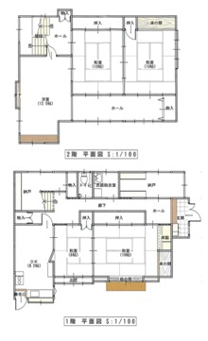

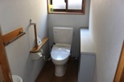

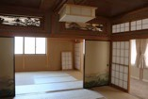

物件の概要 | 面 積 |  |  |  |  | 構 造 | 補修の要否 |  |  | 補修の費用負担
 | 敷地面積 |  |  |  | ㎡ | ☑︎ 木造 | □︎︎ 補修は不要 |  |  | □ 所有者負担
 | 建 物 |  | １階 | 94.92 | ㎡ | □ 軽量鉄骨造 | □ 多少の補修必要 |  |  | □︎ 入居者負担
 |  |  | ２階 | 89.41 | ㎡ | □ 鉄筋ｺﾝｸﾘｰﾄ | □ 大幅な補修必要 |  |  | ☑︎ 協議が必要
 |  |  | 計 | 184.33 | ㎡ | □ その他 | □︎ 現在補修中
 | 建築年 |  | 昭和 37 年 |  |  | 空き家になった時期
 | 間取り |  | １階 | 和室（6畳、10畳）、DK、洗面所、トイレ、納戸

 |  |  | ２階 | 和室（10畳、10畳）、洋室（12.5畳）

 | 備 考 |  | ＊浴室の設置については要相談
主要施設等への距離 | ☑︎駅 |  | 1.8 | km | 設備状況等 | 電 気 | ☑︎ 引込み済み □ その他（ ）
 | ☑︎バス停 |  | 0.1 | km |  | ガ ス | ☑︎ プロパンガス □ 都市ガス □ その他（ ）
 | ☑︎幼稚園・保育所 |  | 0.5 | km |  | 風 呂 | □ ガス □︎ 灯油 □ 電気 □ その他（ ）
 | ☑︎小学校 |  | 0.7 | km |  | 水 道 | ☑︎ 上水道 □ 簡易水道 □ その他（ ）
 | ☑︎中学校 |  | 0.6 | km |  | 下水道 | □ 下水道 ☑︎ 浄化槽 □ その他 |  | □ その他
 | ☑︎スーパー・コンビニ |  | 2.1 | km |  | トイレ | ☑︎ 水洗 □ 汲取り |  | ／ □ 和 ☑︎ 洋
 | ☑︎病院 |  | 1.0 | km |  | 駐車場 | ☑︎ 有 （ 台 ） □ 無 |  | 庭 |  | ☑︎ 有 □ 無
 | ☑︎郵便局 |  | 0.8 | km |  | ペットの飼育 | ☑︎︎ 可 （□ 室内 □ 室外） □︎︎ 不可
その他特記事項 | ・現況引き渡し ・賃料応相談可 ・浴室設置、入居時期については要相談 ・ペットの飼育については要相談

